Botella SXT 5A
 |  | NOMBRE FICHA TÉCNICA DE DE REUSO |  | CÓDIGO 06-1-FT-021

 |  | TIPO DE DOCUMENTO FORMATO | PROCESO MISIONAL | VERSIÓN 001

 |  | FICHA TÉCNICA REUSO DE DISPOSITIVOS: Botella de almacenamiento |  |  | Anexo 1.
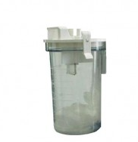 |  | CLASIFICACIÓN DEL RIESGO | II a
 |  | NUMERO DE REUSO | 200 usos
 |  | SERIAL DEL DISPOSITIVO | NO APLICA
 |  | MATERIALES DEL DISPOSITIVO | Acrílico
 |  | PARTES | Botella de almacenamiento y tapa

DEFINICIÓN: |  | Botella para recolección de secreciones
ÁREA DE USO DEL DISPOSITIVO |  | Tras su uso, sumerja el dispositivo inmediatamente en jabón enzimático con el fin de remover materia orgánica y/o secreciones, lavarlo y secarlo. Se procede a llevarlo a la CE en un container, en caso de haber tenido contacto con secreciones de paciente con TBC, VIH o HEPATITIS, llevar en bolsa roja aparte con el rotulo "INFECTADO".
DESINFECCIÓN |  | Sumergido en solución de peróxido de hidrógeno
ESTERILIZACIÓN |  | No aplica
PRECAUCIONES |  | Observar si hay signos de daños grietas o deterioro evidente de las partes que conforman la botella de almacenamiento y la tapa.

DISPOSICIÓN FINAL |  | Después de cumplir su vida útil se desecha en recipiente de riesgo biológico (rojo)

VERIFICACIÓN ANTES DE SU USO
En excelentes condiciones de limpieza y desinfección y estado físico. (no este quebradiza)
PUNTOS A VERIFICAR |  |  | SI | NO
Tapa en buen estado
Botella en buen estado

DESCRIPCIÓN DE LAVADO Y DESINFECCIÓN DE ALTO NIVEL |  |  |  |  | NOMBRE DE AUX
1 | FECHA: | Posterior a la recepción de la botella con tapa por parte del servicio se realiza limpieza con jabón enzimático, se enjuaga, se seca y se realiza desinfección de alto nivel con peróxido de hidrógeno.
2 | FECHA: | Posterior a la recepción de la botella con tapa por parte del servicio se realiza limpieza con jabón enzimático, se enjuaga, se seca y se realiza desinfección de alto nivel con peróxido de hidrógeno.
3 | FECHA: | Posterior a la recepción de la botella con tapa por parte del servicio se realiza limpieza con jabón enzimático, se enjuaga, se seca y se realiza desinfección de alto nivel con peróxido de hidrógeno.
4 | FECHA: | Posterior a la recepción de la botella con tapa por parte del servicio se realiza limpieza con jabón enzimático, se enjuaga, se seca y se realiza desinfección de alto nivel con peróxido de hidrógeno.
5 | FECHA: | Posterior a la recepción de la botella con tapa por parte del servicio se realiza limpieza con jabón enzimático, se enjuaga, se seca y se realiza desinfección de alto nivel con peróxido de hidrógeno.
6 | FECHA: | Posterior a la recepción de la botella con tapa por parte del servicio se realiza limpieza con jabón enzimático, se enjuaga, se seca y se realiza desinfección de alto nivel con peróxido de hidrógeno.
7 | FECHA: | Posterior a la recepción de la botella con tapa por parte del servicio se realiza limpieza con jabón enzimático, se enjuaga, se seca y se realiza desinfección de alto nivel con peróxido de hidrógeno.
8 | FECHA: | Posterior a la recepción de la botella con tapa por parte del servicio se realiza limpieza con jabón enzimático, se enjuaga, se seca y se realiza desinfección de alto nivel con peróxido de hidrógeno.
9 | FECHA: | Posterior a la recepción de la botella con tapa por parte del servicio se realiza limpieza con jabón enzimático, se enjuaga, se seca y se realiza desinfección de alto nivel con peróxido de hidrógeno.
10 | FECHA: | Posterior a la recepción de la botella con tapa por parte del servicio se realiza limpieza con jabón enzimático, se enjuaga, se seca y se realiza desinfección de alto nivel con peróxido de hidrógeno.
11 | FECHA: | Posterior a la recepción de la botella con tapa por parte del servicio se realiza limpieza con jabón enzimático, se enjuaga, se seca y se realiza desinfección de alto nivel con peróxido de hidrógeno.
12 | FECHA: | Posterior a la recepción de la botella con tapa por parte del servicio se realiza limpieza con jabón enzimático, se enjuaga, se seca y se realiza desinfección de alto nivel con peróxido de hidrógeno.
13 | FECHA: | Posterior a la recepción de la botella con tapa por parte del servicio se realiza limpieza con jabón enzimático, se enjuaga, se seca y se realiza desinfección de alto nivel con peróxido de hidrógeno.
14 | FECHA: | Posterior a la recepción de la botella con tapa por parte del servicio se realiza limpieza con jabón enzimático, se enjuaga, se seca y se realiza desinfección de alto nivel con peróxido de hidrógeno.
15 | FECHA: | Posterior a la recepción de la botella con tapa por parte del servicio se realiza limpieza con jabón enzimático, se enjuaga, se seca y se realiza desinfección de alto nivel con peróxido de hidrógeno.
16 | FECHA: | Posterior a la recepción de la botella con tapa por parte del servicio se realiza limpieza con jabón enzimático, se enjuaga, se seca y se realiza desinfección de alto nivel con peróxido de hidrógeno.
17 | FECHA: | Posterior a la recepción de la botella con tapa por parte del servicio se realiza limpieza con jabón enzimático, se enjuaga, se seca y se realiza desinfección de alto nivel con peróxido de hidrógeno.
18 | FECHA: | Posterior a la recepción de la botella con tapa por parte del servicio se realiza limpieza con jabón enzimático, se enjuaga, se seca y se realiza desinfección de alto nivel con peróxido de hidrógeno.
19 | FECHA: | Posterior a la recepción de la botella con tapa por parte del servicio se realiza limpieza con jabón enzimático, se enjuaga, se seca y se realiza desinfección de alto nivel con peróxido de hidrógeno.
20 | FECHA: | Posterior a la recepción de la botella con tapa por parte del servicio se realiza limpieza con jabón enzimático, se enjuaga, se seca y se realiza desinfección de alto nivel con peróxido de hidrógeno.
21 | FECHA: | Posterior a la recepción de la botella con tapa por parte del servicio se realiza limpieza con jabón enzimático, se enjuaga, se seca y se realiza desinfección de alto nivel con peróxido de hidrógeno.
22 | FECHA: | Posterior a la recepción de la botella con tapa por parte del servicio se realiza limpieza con jabón enzimático, se enjuaga, se seca y se realiza desinfección de alto nivel con peróxido de hidrógeno.
23 | FECHA: | Posterior a la recepción de la botella con tapa por parte del servicio se realiza limpieza con jabón enzimático, se enjuaga, se seca y se realiza desinfección de alto nivel con peróxido de hidrógeno.
24 | FECHA: | Posterior a la recepción de la botella con tapa por parte del servicio se realiza limpieza con jabón enzimático, se enjuaga, se seca y se realiza desinfección de alto nivel con peróxido de hidrógeno.
25 | FECHA: | Posterior a la recepción de la botella con tapa por parte del servicio se realiza limpieza con jabón enzimático, se enjuaga, se seca y se realiza desinfección de alto nivel con peróxido de hidrógeno.
26 | FECHA: | Posterior a la recepción de la botella con tapa por parte del servicio se realiza limpieza con jabón enzimático, se enjuaga, se seca y se realiza desinfección de alto nivel con peróxido de hidrógeno.
27 | FECHA: | Posterior a la recepción de la botella con tapa por parte del servicio se realiza limpieza con jabón enzimático, se enjuaga, se seca y se realiza desinfección de alto nivel con peróxido de hidrógeno.
...

Botella de almacenamiento Pulmo med
 | NOMBRE FICHA TÉCNICA DE DE REUSO |  | CÓDIGO 06-1-FT-021

 | TIPO DE DOCUMENTO FORMATO | PROCESO MISIONAL | VERSIÓN 001

 | FICHA TÉCNICA REUSO DE DISPOSITIVOS: Botella de almacenamiento Pulmo med
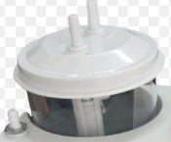 | CLASIFICACIÓN DEL RIESGO | II a
 | NUMERO DE REUSO | Hasta el desgaste
 | SERIAL DEL DISPOSITIVO | NO APLICA
 | MATERIALES DEL DISPOSITIVO | Acrílico
 | PARTES | Botella de almacenamiento y tapa

DEFINICIÓN: | Botella para recolección de secreciones
ÁREA DE USO DEL DISPOSITIVO | Tras su uso, sumerja el dispositivo inmediatamente en jabón enzimático con el fin de remover materia orgánica y/o secreciones, lavarlo y secarlo. Se procede a llevarlo a la CE en un container, en caso de haber tenido contacto con secreciones de paciente con TBC, VIH o HEPATITIS, llevar en bolsa roja aparte con el rotulo "INFECTADO".
DESINFECCIÓN | Sumergido en solución de peróxido de hidrógeno
ESTERILIZACIÓN | No aplica
PRECAUCIONES | Observar si hay signos de daños grietas o deterioro evidente de las partes que conforman la botella de almacenamiento y la tapa.
...

Pistola allience
 |  | NOMBRE FICHA TÉCNICA DE DE REUSO

 |  | TIPO DE DOCUMENTO FORMATO |  | PROCESO MISIONAL

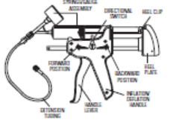 | CLASIFICACION DEL RIESGO |  | II a
 | NUMERO DE REUSO |  | Hasta el desgaste
 | SERIAL DEL DISPOSITIVO |  | Pistola allience
 | MATERIALES DEL DISPOSITIVO |  | No descrito en ficha
 | PARTES

DEFINICIÓN: | Dispositivo Medico utilizado en el acto quirúrgico para procedimiento en gastro enterologuia insuflar balón
AREA DE USO DEL DISPOSITIVO | Tras su uso, limpiarlo con paño impregnado con jabón enzimático con el fin de remover materia orgánica y/o secreciones. Se procede a llevarlo a la CE en un container, en caso de haber tenido contacto con secreciones de paciente con TBC, VIH o HEPATITIS, llevar con el rotulo "INFECTADO".
DESINFECCIÓN | NO APLICA
ESTERILIZACIÓN | Verifique el correcto empaque, rotular con la información de la Auxiliar de Central, Fecha de esterilización y de vencimiento de acuerdo al empaque elegido, numero de reuso, Clasificación del Riesgo, colocar la cinta indicadora. Desinfectar con alto nivel sin sumergir, y proceder con el almacenamiento del dispositivo.
PRECAUCIONES | No utilizar otro metodo de desinfeccion, no sumergir
...

Fibras laser
 | NOMBRE FICHA TÉCNICA DE DE REUSO |  | CODIGO 06-1-FT-021

 | TIPO DE DOCUMENTO FORMATO | PROCESO MISIONAL | VERSIÓN 001

 | FICHA TECNICA REUSO DE DISPOSITIVOS:
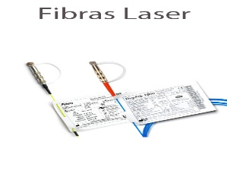 | CLASIFICACION DEL RIESGO | II a
 | NUMERO DE REUSO | 15 VECES
 | SERIAL DEL DISPOSITIVO | Fibra laser lisa
 | MATERIALES DEL DISPOSITIVO | Revestimiento silicona/ETFE/HC/NYLON
 | PARTES | Conector y fibra

DEFINICIÓN: | Dispositivo Medico utilizado en el acto quirúrgico para realizar pricedimiento endoscopicos de urología que requiera fibras laser
AREA DE USO DEL DISPOSITIVO | Tras su uso, sumerja el dispositivo inmediatamente en jabón enzimático con el fin de remover materia orgánica y/o secreciones. Se procede a llevarlo a la CE en un container, en caso de haber tenido contacto con secreciones de paciente con TBC, VIH o HEPATITIS, llevar en bolsa roja aparte con el rotulo "INFECTADO".
DESINFECCIÓN | NO APLICA
ESTERILIZACIÓN | Tras su uso, limpiarlo con paño impregnado con jabón enzimático con el fin de remover materia orgánica y/o secreciones, luego limpiar el conector verificando que siempre este con la tapa puesta y que su interior no este mojado y se observe como espejo, empaque la fibra en su plantilla y verifique el correcto empaque rotulando el numero de usus y la clasificacion de riesgo. Esterilzar con formaldehido 60 °C y proceder con el almacenamiento.
PRECAUCIONES | Verificar humedad y espejo del conector antes del empaque Verificar longitud de la fibra que no este fracturada
...

Valvula espiratoria savina
 | NOMBRE FICHA TÉCNICA DE DE REUSO |  | CODIGO 06-1-FT-021

 | TIPO DE DOCUMENTO FORMATO | PROCESO MISIONAL | VERSIÓN 001

 | FICHA TECNICA REUSO DE DISPOSITIVOS: VALVULA ESPIRATORIA
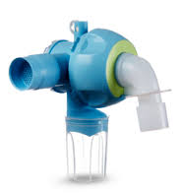 | CLASIFICACION DEL RIESGO | II a
 | NUMERO DE REUSO | Según desgaste o 2 años de uso
 | SERIAL DEL DISPOSITIVO | 8413660 _ 8417050
 | MATERIALES DEL DISPOSITIVO | Poliamida
 | PARTES | Diafragma, anillo, valvula de expiración

DEFINICIÓN: | Válvula de expiración reusable para el empleo de los ventiladores de terapia intensiva Drager.
AREA DE USO DEL DISPOSITIVO | Tras su uso, sumerja el dispositivo inmediatamente en jabón enzimático con el fin de remover materia orgánica y/o secreciones. Se procede a llevarlo a la CE en un container, en caso de haber tenido contacto con secreciones de paciente con TBC, VIH o HEPATITIS, llevar en bolsa roja aparte con el rotulo "INFECTADO".
DESINFECCIÓN | Sumergido en solución de cidex opa
ESTERILIZACIÓN | Esterilización a vapor 134°C durante 15 minutos
PRECAUCIONES | Observar si hay signos de daños grietas o deterioro evidente de las partes que conforman la valvula. Desenroscar el tapón de cierre con la mano y extraerlo junto con la membrana.
...

Mascara CPAP
 | NOMBRE FICHA TÉCNICA DE DE REUSO |  |  | CODIGO 06-1-FT-021

 | TIPO DE DOCUMENTO FORMATO | PROCESO MISIONAL |  | VERSIÓN 001

FICHA TECNICA REUSO DE DISPOSITIVOS
MASCARA CPAP
 |  | CLASIFICACION DEL RIESGO | Clase II a
1
2
 |  | Nº REUSOS | 5
 |  | MATERIALES
7
3
 |  | SILICONA
4

5
 |  | PARTES
 |  | 1-Soporte almohadilla frontal, 2-Tornillo de ajuste,3- Aro plegable facial, 4- Mascara, 5- Pinzas magneticas 6-Codo de 360 grados con valvula antiasfixiante, 7- Arnes.
6
LIMPIEZA
AREA DE USO DEL DISPOSITIVO:
Tras usar la mascara, se procede a retirar el arnes de sostenimiento de la mascara, empacar en container con detergente enzimatico. Posteriormente sera llevado a la CE en un container, en caso de haber tenido contacto con secreciones de paciente con TBC, VIH o HEPATITIS, llevar en bolsa roja aparte con el rotulo "INFECTADO"

CENTRAL DE ESTERILIZACION:
Tras usar la mascara, se procede a retirar el arnes de sostenimiento de la mascara, dicho arnes no debe ser esterilizado o desinfectado con productos quimicos, por ende debe ser lavado con agua y jabon puro, para luego dejar secar al aire libre. La mascara no se desarma, asi que se realiza un lavado minucioso de la mimas, utilizando abundadnte agua, para luego proceder a sumergirlas en container con Detergente Enzimatico para remover materia organica y secresiones, hacer uso de cepillo y jeringas en caso de ser necesario.
...

FILTRO EXPIRATORIO
 | NOMBRE FICHA TÉCNICA DE DE REUSO |  |  | CODIGO 06-1-FT-021

 | TIPO DE DOCUMENTO FORMATO | PROCESO MISIONAL |  | VERSIÓN 001

FICHA TECNICA REUSO DE DISPOSITIVOS
FILTRO EXPIRATORIO
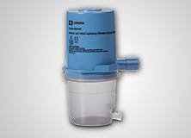 |  | CLASIFICACION DE RIESGO | Clase IIB
 |  | Nº REUSOS | 1 año de uso o 50 ciclos

 |  | MATERIALES

 |  | filtro antibacterial Re/Flex

 |  | PARTES
 |  | Vial colector y filtro
...

RESUCITADOR MANUAL ADULTO Y PED
 | NOMBRE FICHA TÉCNICA DE DE REUSO |  |  | CODIGO 06-1-FT-021

 | TIPO DE DOCUMENTO FORMATO |  | PROCESO MISIONAL | VERSIÓN 001

1
FICHA TECNICA REUSO DE DISPOSITIVOS
RESUCITADOR
 |  | CLASIFICACION DEL RIESGO | Clase II a

2
 |  | Nº REUSOS | 150
 |  | MATERIALES

 |  | SILICONA
3

5
 |  | PARTES
 |  | 1-Mascara, 2-Conector espiratorio (membrana de conector+alojamiento de membrana),3-bolsa autoinflable, 4-Valvula de conexión a bolsa con membranas(3), 5-Bolsa de reservorio, 6-Manguera lisa.
4
6
LIMPIEZA
AREA DE USO DEL DISPOSITIVO:
Tras usar el AMBU, se procede a desarmar el dispositivo en cada una de sus partes para luego proceder a sumergirlas en container con Detergente Enzimatico para remover materia organica y secresiones. Posteriormente sera llevado a la CE en un container, en caso de haber tenido contacto con secreciones de paciente con TBC, VIH o HEPATITIS, llevar en bolsa roja aparte con el rotulo "INFECTADO"

CENTRAL DE ESTERILIZACION:
Despues de estar sumergido en jabon enzimatico por un periodo de 10 minutos se procede a enjuagar las partes del AMBU con agua para despues hacer limpieza mecanica con la ayuda de un cepillo de cerdas suaves, se procede luego a secar con aire comprimido, para posterior armado. Comprobar la limpieza mediante visualizacion detallada del dispositivo tras el secado con aire comprimido.
...

Valvas laringeas ADC
 | NOMBRE FICHA TÉCNICA DE DE REUSO |  |  | CODIGO 06-1-FT-021

 | TIPO DE DOCUMENTO FORMATO | PROCESO MISIONAL |  | VERSIÓN 001

FICHA TECNICA REUSO DE DISPOSITIVOS
VALVAS LARINGEAS ADC
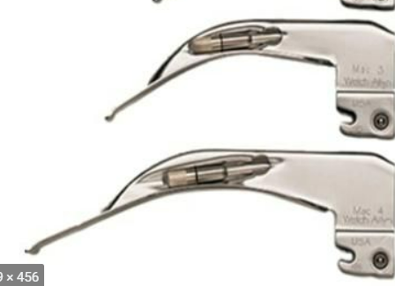 |  | CLASIFICACION DE RIESGO | Clase II a
 |  | Nº REUSOS | Cambiar si se presentan averias o mal funcionamiento

 |  | MATERIALES

 |  | Acero inoxidable resistente

 |  | PARTES
 |  | na
...

MOTOR Y DERMATOMO
 | NOMBRE FICHA TÉCNICA DE DE REUSO |  |  | CODIGO 06-1-FT-021

 | TIPO DE DOCUMENTO FORMATO | PROCESO MISIONAL |  | VERSIÓN 001

FICHA TECNICA REUSO DE DISPOSITIVOS
DERMÁTOMO
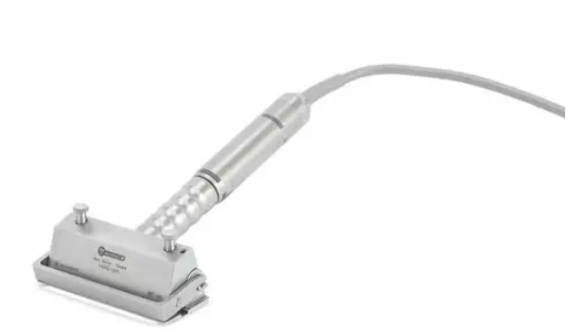 |  | CLASIFICACION DE RIESGO | Clase II a
 |  | Nº REUSOS | Hasta el desgaste o 250 ciclos de esterilización

 |  | MATERIALES

 |  | Metálico

 |  | PARTES
 |  | Motor eléctrico y dermátomo
...

Expansor de tejidos
 | NOMBRE FICHA TÉCNICA DE DE REUSO |  |  | CODIGO 06-1-FT-021

 | TIPO DE DOCUMENTO FORMATO | PROCESO MISIONAL |  | VERSIÓN 001

FICHA TECNICA REUSO DE DISPOSITIVOS
Expansor de tejidos
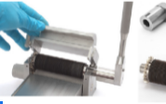 |  | CLASIFICACION DE RIESGO | Clase II a
 |  | Nº REUSOS | El reprocesamiento frecuente del Mesher solo tiene un impacto limitado. El final de la vida útil del producto es normalmente determinado por el desgaste y los daños causados por el uso.

 |  | MATERIALES

 |  | Metálico

 |  | PARTES
 |  | Expansor de tejidos
...

Shaver
 | NOMBRE FICHA TÉCNICA DE DE REUSO |  |  | CODIGO 06-1-FT-021

 | TIPO DE DOCUMENTO FORMATO | PROCESO MISIONAL |  | VERSIÓN 001

FICHA TECNICA REUSO DE DISPOSITIVOS
SHAVER INSTITUCIONAL Y EXTERNOS
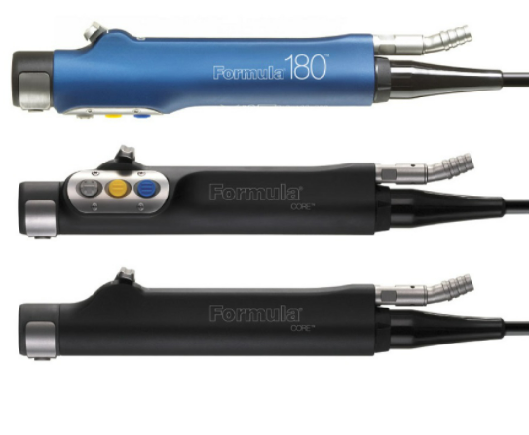 |  | CLASIFICACION DE RIESGO | Clase II a
 |  | Nº REUSOS | Cambiar si se presentan grietas, ruidos o el armazon esta roto.

 |  | MATERIALES

 |  | Metálico

 |  | PARTES
 |  | Unica con lúmenes
...

MANIJA CIELITICA
 | NOMBRE FICHA TÉCNICA DE DE REUSO |  |  | CODIGO 06-1-FT-021

 | TIPO DE DOCUMENTO FORMATO | PROCESO MISIONAL |  | VERSIÓN 001

FICHA TECNICA REUSO DE DISPOSITIVOS
MANIJA CIELITICA
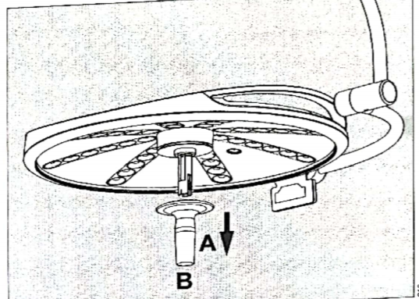 |  | CLASIFICACION DE RIESGO | Clase II a
 |  | Nº REUSOS | Cambiar si se presentan grietas

 |  | MATERIALES

 |  | Plástica

 |  | PARTES
 |  | Unica
...

